상품제안서
J53 파스텔 컬러 손거울 (중형) 컬러인쇄 | 상품코드: F30405

 |  |  |  |  |  |  | 02-412-0044 | www.easy1.co.kr
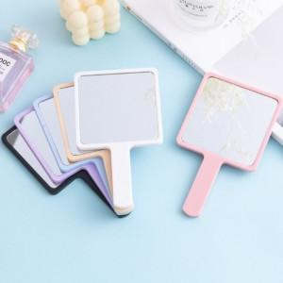

【상세/제작정보】

【인쇄/포장옵션】 | 실크 / OPP(비닐)

【공급단가】 | 수량 | 200~ | 500~ | 1,000~ | 3,000~ | 5,000~
*VAT별도 | 단가 | 1,620원 | 1,590원 | 1,560원 | 1,520원 | 1,490원

【상품 URL】 | https://dev.easy1.co.kr:443/src/goods_detail.php?gdno=30405

